Résultats
Cas de test | Numéro JIRA | Étapes | Attendu | Résultat | Criticité | Commentaire
Menu | P5MUCDT-2 | Accéder à la page d'accueil du site | La page s'affiche | KO | Majeure | 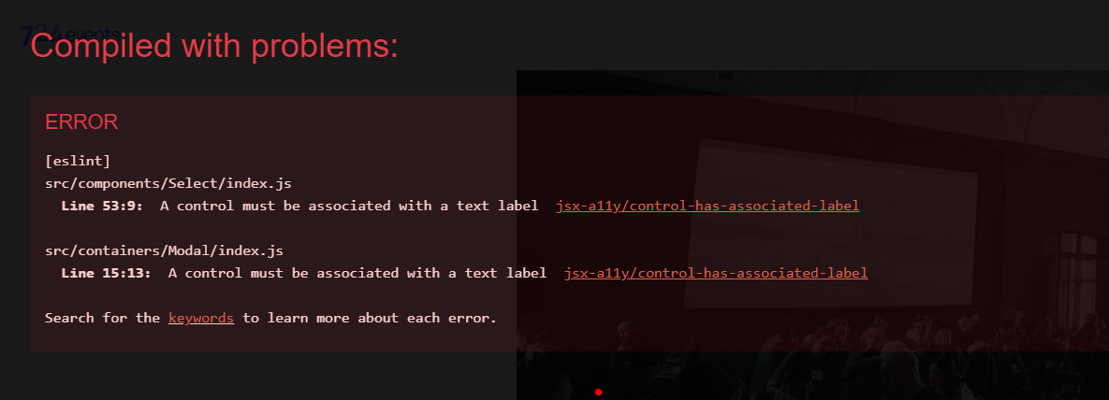 Si lancement du conteneur par VSCODE => la page s'affiche mais avec devant une fenêtre d'erreur qu’il est possible de fermer en cliquant sur la croix blanche en haut à droite, ce message revient à chaque nouvel onglet ouvert (l'erreur ne revient pas en navigation standard) Par Docker => la page s'affiche normalement sans message d'erreur Des messages d’erreur sont aussi présents dans la console | 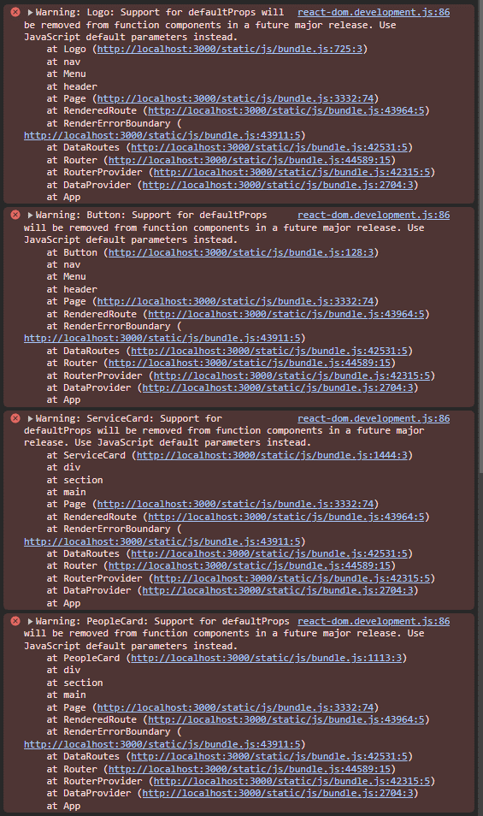 | 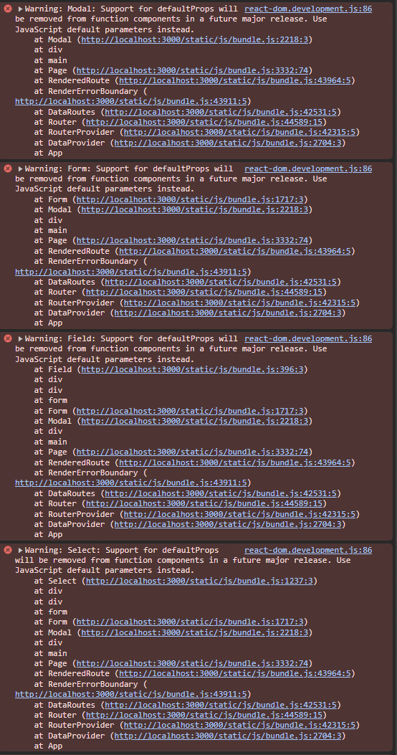 | 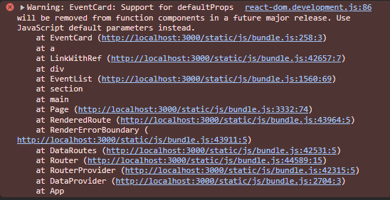
 |  | Cliquer sur l'item "Nos services" du menu | Le clic mène à la section "Nos services" sur la même page | OK | -
 |  | Cliquer sur l'item "Nos réalisations" du menu | Le clic mène à la section "Nos réalisations" sur la même page | OK | -
 |  | Cliquer sur l'item "Notre équipe" du menu | Le clic mène à la section "Notre équipe" sur la même page | OK | -
 |  | Cliquer sur l'item "Contact" du menu | Le clic mène à la section "Contact" sur la même page | OK | -
 | P5MUCDT-3 | Cliquer sur le logo "724events" en haut à gauche | La page d'accueil se recharge | KO | Majeure | Le lien html change mais la page ne se recharge pas (exemple : le filtre choisi dans "nos réalisations" reste)
Slider |  | Vérifier que les 3 images du slider défilent | Les images défilent | OK | -
 |  | Vérifier que pour l'image "Sneakercraze market" la description est "Rencontres de spécialistes des Snezkers Européens." | La description est correcte | OK | -
 |  | Vérifier que pour cette même image le mois affiché est "JUIN" | Le mois affiché est correct | OK | -
 |  | Vérifier que pour l'image "conférence" la description est "Conférences sur le design de demain dans le digital" | La description est correcte | OK | -
 |  | Vérifier que pour cette même image le mois affiché est "MAI" | Le mois affiché est correct | OK | -
 |  | Vérifier que pour l'image "World economic forum" la description est "Oeuvre à la coopération entre le secteur public et le privé." | La description est correcte | OK | -
 |  | Vérifier que pour cette même image le mois affiché est "AVRIL" | Le mois affiché est correct | OK | -
 |  | Vérifier que les images sont dans l'ordre anti-chronologique | Les images sont dans l'ordre anti-chronologique | OK | -
Slider - 1ère image |  | Cliquer sur l'image "conférence" du slider | Une nouvelle page s'ouvre avec l'événement | OK | - | Cette image est en fait la 2ème du slider
 |  | Vérifier que le titre est "conférence" | Le titre est correct | OK | -
 |  | Vérifiier que les dates sont "14-15-16 mai" | Les dates sont correctes | OK | -
 |  | Vérifier que la description est "Conférences sur le design de demain dans le digital" | La description est correcte | OK | -
 | P5MUCDT-4 | Vérifier qu'il y a une map google | La map google est présente | KO | Mineure | 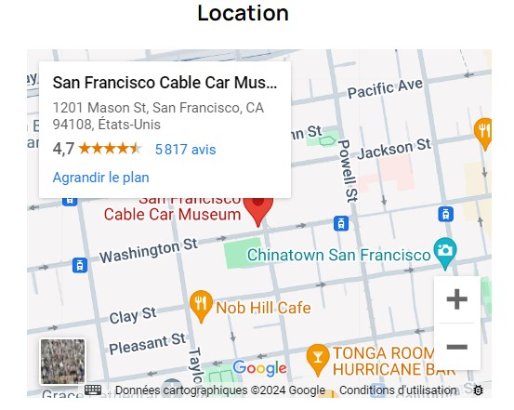 La map n’amène pas au bon endroit (adresse à San Francisco au lieu de Paris)
 |  | Vérifier que le nombre de participants est 800 | Le nombre de participants est 800 | OK | -
 |  | Vérifier que les prestations proposées sont : - 1 espace d’exposition - 1 scène principale - 1 site Web dédié | Les prestations proposées sont correctes | OK | -
 |  | Vérifier q'un formulaire de réservation est présent et qu'il contient : - Nom - Prénom - Date - Email - Un bouton "Envoyer" | Les informations du formulaire sont correctes | OK | -
Slider - 2è image |  | Revenir à la page d'accueil en cliquant sur le logo "724events" en haut à gauche | La page d'accueil s'affiche | OK | - | Cette image est en fait la 1ère du slider
 |  | Cliquer sur l'image "Sneakercraze market" du slider | Une nouvelle page s'ouvre avec l'événement | OK | -
 |  | Vérifier que le titre est "Sneakercraze market" | Le titre est correct | OK | -
 |  | Vérifiier que les dates sont "10-11-12 juin" | Les dates sont correctes | OK | -
 |  | Vérifier que la description est "Rencontres de spécialistes des Sneakers Européens." | La description est correcte | OK | -
 | P5MUCDT-4 | Vérifier qu'il y a une map google | La map Google est présente | KO | Mineure | La map n’amène pas au bon endroit (adresse à San Francisco au lieu de Paris)
 |  | Vérifier que le nombre de participants est 2000 | Le nombre de participants est 2000 | OK | -
 |  | Vérifier que les prestations proposées sont : - 1 espace d’exposition - 2 espaces de restaurations - 1 site Web dédié | Les prestations proposées sont correctes | OK | -
 |  | Vérifier q'un formulaire de réservation est présent et qu'il contient : - Nom - Prénom - Date - Email - Un bouton "Envoyer" | Les informations du formulaire sont correctes | OK | -
Slider - 3è image |  | Revenir à la page d'accueil en cliquant sur le logo "724events" en haut à gauche | La page d'accueil s'affiche | OK | -
 |  | Cliquer sur l'image "World economic forum" du slider | Une nouvelle page s'ouvre avec l'événement | OK | -
 |  | Vérifier que le titre est "World economic forum" | Le titre est correct | OK | -
 |  | Vérifiier que les dates sont "24-25-26 avril" | Les dates sont correctes | OK | -
 |  | Vérifier que la description est "Œuvre à la coopération entre le secteur public et le privé." | La description est correcte | OK | -
 | P5MUCDT-4 | Vérifier qu'il y a une map Google | La map Google est présente | KO | Mineure | La map n’amène pas au bon endroit (adresse à San Francisco au lieu de Paris)
 |  | Vérifier que le nombre de participants est 1200 | Le nombre de participants est 1200 | OK | -
 |  | Vérifier que les prestations proposées sont : - 1 espace d’exposition - 1 scéne principale - 2 espaces de restaurations - 1 site Web dédié | Les prestations proposées sont correctes | OK | -
 |  | Vérifier q'un formulaire de réservation est présent et qu'il contient : - Nom - Prénom - Date - Email - Un bouton "Envoyer" | Les informations du formulaire sont correctes | OK | -
 | P5MUCDT-5 | Remplir le formulaire de réservation et cliquer sur le bouton "Envoyer" | Le formulaire de réservation est envoyé et un message de succès s'affiche | KO | Critique | Pas d''envoi du formulaire ni de message d'erreur La valeur surname attend un type number et pas un type string
Section "Nos services" |  | Cliquer sur l'item "Nos services" du menu ou scroller jusqu'à cette section | Cette section présente les spécialités de l'agence | OK | -
 |  | Vérifier qu'elle est organisée en 3 colonnes | Elle est organisée en 3 colonnes | OK | -
 | P5MUCDT-6 | Vérifier que les 3 colonnes sont : - Soirée d'entreprise - Conférences - Expérience digitale | Les titres des 3 colonnes sont corrects | KO | Mineure | Il manque le "é" dans "Expérience"
 |  | Vérifier que pour chaque colonne, il y a : - une image - un titre - une description | La composition des colonnes est correcte | OK | -
Section "Nos réalisations" |  | Cliquer sur l'item "Nos réalisations" du menu ou scroller jusqu'à cette section | Cette section présente les réalisations de l'agence | OK | -
 |  |  | Elle contient : une liste de choix, des vignettes correspondants aux réalisations de l'agence et une pagination | OK | -
 |  |  | Chaque vignette se compose d'une image, d'un titre et d'une date (mois) | OK | -
 |  | Cliquer sur la page suivante pour accéder aux réalisations suivantes | Les réalisations suivantes s'affichent | OK | -
 | P5MUCDT-7 | Cliquer dans la liste de choix et sélectionner une catégorie | Les vignettes affichées sont filtrées en fonction de la catégorie choisie | KO | Critique | Filtres ne fonctionnent pas
 |  | Cliquer sur une vignette | Une nouvelle page s'ouvre | OK | -
 |  |  | Elle contient : - un titre, - une date, - une description de l'événement, - une map google, - le nombre de participants, - les prestations | OK | -
Section "Notre équipe" |  | Cliquer sur l'item "Notre équipe" du menu ou scroller jusqu'à cette section | Cette section présente les membres de l'équipe | OK | -
 |  |  | Elle est organisée en vignettes sur 3 colonnes | OK | -
 |  |  | Chaque vignette se compose d'une photo du membre de l'équipe, de son prénom et de son poste | OK | -
Section "Contact" |  | Cliquer sur l'item "Contact" du menu ou scroller jusqu'à cette section | Cette section se compose d'un formulaire de contact avec : - Nom - Prénom - Personnel / Entreprise - Email - Une zone de saisie du message de contact - Un bouton "Envoyer" | OK | -
 | P5MUCDT-8 | Remplir seulement le champ "Nom" et cliquer sur le bouton "Envoyer" | Un message d'erreur s'affiche pour indiquer qu'il manque des informations | KO | Critique | Pas de message d'erreur
 | P5MUCDT-8 | Remplir seulement le champ "Prénom" et cliquer sur le bouton "Envoyer" | Un message d'erreur s'affiche pour indiquer qu'il manque des informations | KO | Critique | Pas de message d'erreur
 | P5MUCDT-8 | Remplir seulement le champ "Personnel / Entreprise" et cliquer sur le bouton "Envoyer" | Un message d'erreur s'affiche pour indiquer qu'il manque des informations | KO | Critique | Pas de message d'erreur
 | P5MUCDT-8 | Remplir seulement le champ "Email" et cliquer sur le bouton "Envoyer" | Un message d'erreur s'affiche pour indiquer qu'il manque des informations | KO | Critique | Pas de message d'erreur
 | P5MUCDT-9 | Cocher seulement la case d'autorisation et cliquer sur le bouton "Envoyer" | Un message d'erreur s'affiche pour indiquer qu'il manque des informations | KO | Mineure | Aucune case d'autorisation présente
 | P5MUCDT-8 | Remplir seulement le champ "Message" et cliquer sur le bouton "Envoyer" | Un message d'erreur s'affiche pour indiquer qu'il manque des informations | KO | Critique | Pas de message d'erreur
 | P5MUCDT-10 | Remplir toutes les informations et cliquer sur le bouton "Envoyer" | Le formulaire est envoyé et un message de succès s'affiche | KO | Critique | Pas d''envoi du formulaire ni de message d'erreur
Footer | P5MUCDT-11 | Scroller jusqu'en bas de page | Le footer est séparé en 3 et est constitué : - d'une partie "Notre dernière prestation" avec une image cliquable - d'un encart "Contactez-nous" avec l'adresse, le numéro de téléphone, l'adresse email - d'un encart "724events" avec un résumé des activités de l'agence | KO | Mineure | 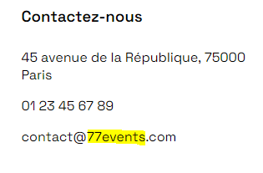 L'adresse email renseignée n'est pas correcte
 |  |  |  | - | -
Menu |  |  |  | - | -
Test exploratoire #1 | P5MUCDT-14 | Accéder à la page d'accueil du site | Tout le contenu s'affiche | KO | Mineure | Un message d’erreur est visible au 1er lancement de la page. Il disparait au rechargement de la page et lors d'une deuxième ouverture de la page
Test exploratoire #2 | P5MUCDT-13 | Les boutons de navigation permettent de naviguer sur le site peu importe la page active | Les boutons de navigation (Nos services, Nos réalisations, Notre équipe, Contact) permettent de naviguer sur le site | KO | Critique | Les boutons de navigation (Nos services, Nos réalisations, Notre équipe, Contact) fonctionnent uniquement lorsque nous sommes sur la page d'accueil
Slider |  |  |  | - | -
Test exploratoire #3 | P5MUCDT-12 | Vérifier que les dots s'allument au passage des images | Le dot correspondant à l'image visible est allumé | KO | Mineure | Les dots #1 et #2 ne sont pas allumés lors du passage de l'image correspondante
Test exploratoire #4 | P5MUCDT-20 | Vérifier que les 3 images du slider défilent continuellement | Les images défilent en boucle | KO | Mineure | 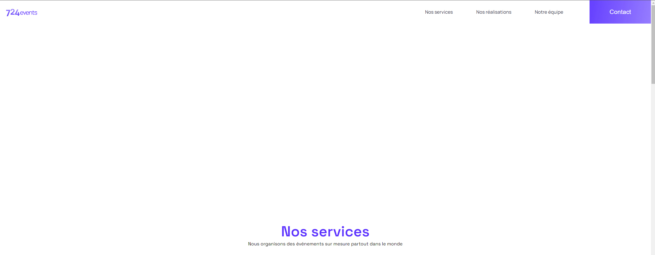 Après la 3ème image on a une zone blanche avant de revenir à l'image 1
Slider - images |  |  |  | - | -
Test exploratoire #5 | P5MUCDT-15 | Remplir le champ "Email" des formulaires de réservation et de contact | Le champ "Email" accepte uniquement les adresses mail | KO | Mineure | 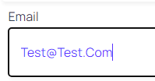 Le champ Email est formaté avec un type "Text" ce qui n'oblige pas à renseigner une adresse mail Chaque début de mot se met avec une majuscule automatiquement dans la case email
Test exploratoire #6 | P5MUCDT-16 | Vérifier la date renseignée dans le formulaire de réservation | La date renseignée est correcte | KO | Mineure | 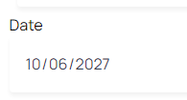 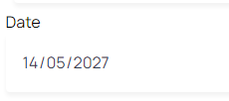 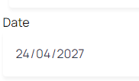 Les dates marquées dans les formulaires (2027) ne semblent pas cohérentes (conférence - image 1 ; Sneakercraze market - image 2 ; World economic forum - image 3)
Test exploratoire #7 | P5MUCDT-17 | Remplir le champ "Nom" du formulaire avec des chiffres et des caractères spéciaux Remplir le champ "Prénom" du formulaire avec des chiffres et des caractères spéciaux | Un message d'erreur s'affiche pour indiquer que la saisie est invalide | KO | Mineure | Les champs "Nom" et "Prénom" peuvent contenir des chiffres et des caractères spéciaux
Test exploratoire #7 | P5MUCDT-24 | Remplir seulement le champ "Nom" et cliquer sur le bouton "Envoyer" Remplir seulement le champ "Prénom" et cliquer sur le bouton "Envoyer" Remplir seulement le champ "Date" et cliquer sur le bouton "Envoyer" Remplir seulement le champ "Email" et cliquer sur le bouton "Envoyer" | Un message d'erreur s'affiche pour indiquer qu'il manque des informations | KO | Critique | Pas de message d'erreur
Test exploratoire #8 | P5MUCDT-5 | Remplir le formulaire de réservation et cliquer sur le bouton "Envoyer" | Le formulaire de réservation est envoyé et un message de succès s'affiche | KO | Critique | Pas d''envoi du formulaire ni de message pour les sections "conférence" et "Sneakercraze market" (mêmes problèmes que pour "World economic forum" - ligne 42)
Section "Contact" |  |  |  | - | -
Test exploratoire #9 | P5MUCDT-15 | Remplir le champ "Email" des formulaires de réservation et de contact | Le champ "Email" accepte uniquement les adresses mail | KO | Mineure | 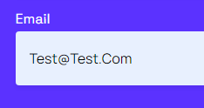 Le champ Email est formaté avec un type "Text" ce qui n'oblige pas à renseigner une adresse mail Chaque début de mot se met avec une majuscule automatiquement dans la case email
Test exploratoire #10 | P5MUCDT-17 | Remplir le champ "Nom" du formulaire avec des chiffres et des caractères spéciaux Remplir le champ "Prénom" du formulaire avec des chiffres et des caractères spéciaux | Un message d'erreur s'affiche pour indiquer que la saisie est invalide | KO | Mineure | Les champs "Nom" et "Prénom" peuvent contenir des chiffres et des caractères spéciaux
Footer |  |  |  | - | -
Test exploratoire #11 | P5MUCDT-18 | Cliquer sur l'image de la dernière prestation dans le footer | Une nouvelle page s'ouvre avec la dernière prestation | KO | Critique | 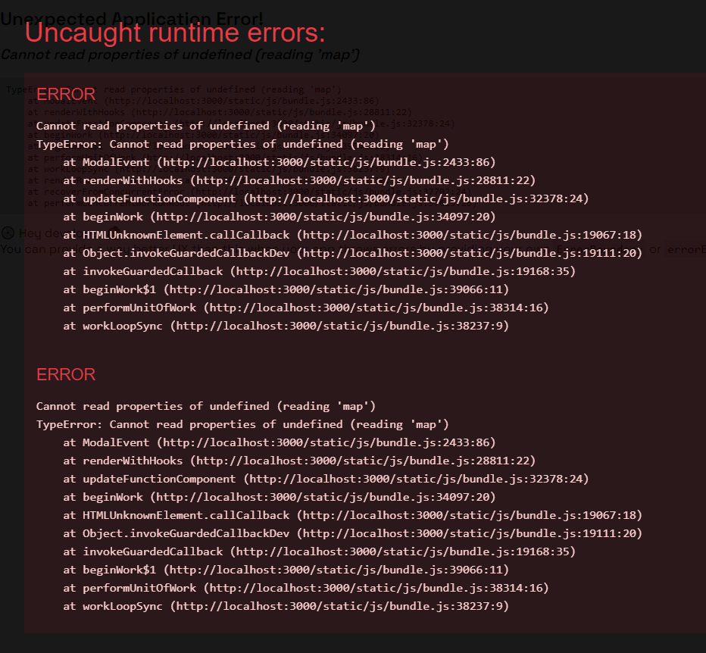 Cliquer sur l'image amène une erreur
Autres |  |  |  | - | -
Test exploratoire #12 | P5MUCDT-21 | Vérifier l'orthographe sur le site | Orthographe correcte sur tout le site | KO | Mineure | Les problématiques liées à l'orthographe sont recensées dans l'onglet "Orthographe" et visibles sur Jira Les mots à corriger sont surlignés en jaune
Test exploratoire #13 | P5MUCDT-22 | Vérifier la partie responsive sur tablette | Le site fonctionne sur tablette | KO | Mineure | 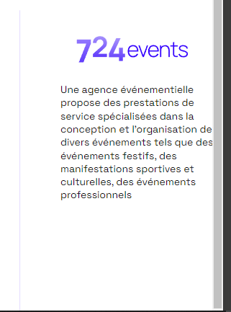 Test réalisé sur iPad Pro - Adaptation potentielle possible sur la 3ème colonne du footer pour que le texte n'arrive pas à fleur d'écran
Test exploratoire #14 | P5MUCDT-23 | Vérifier la partie responsive sur mobile | Le site fonctionne sur mobile | KO | Critique | 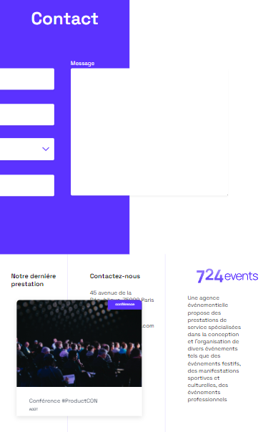 Test réalisé sur iPhone SE - non adapté Exemple :

Orthographe
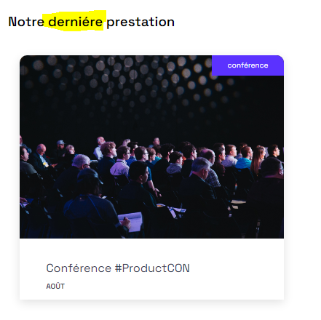
Images du slider

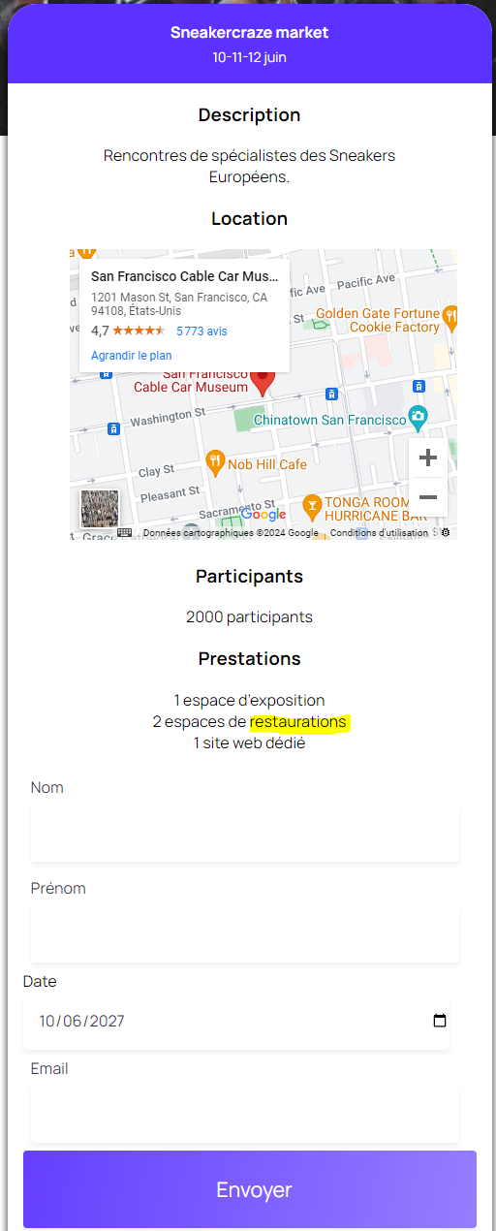
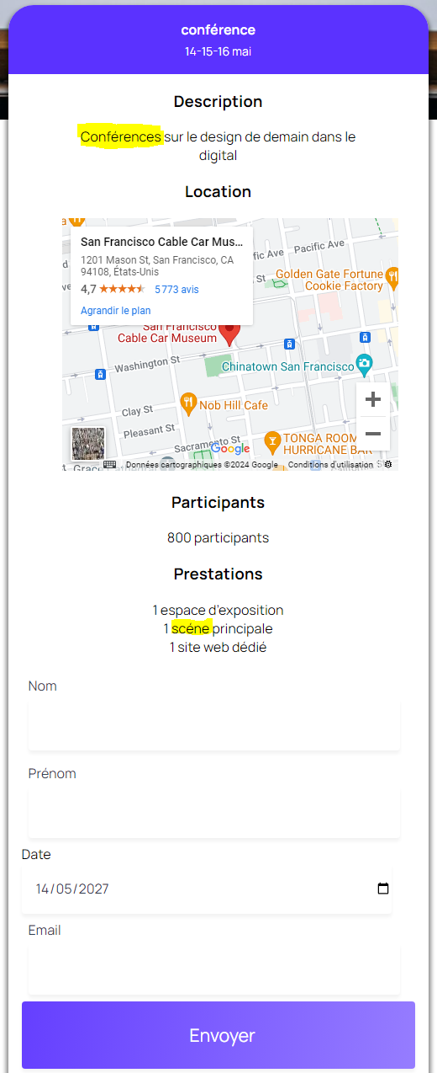
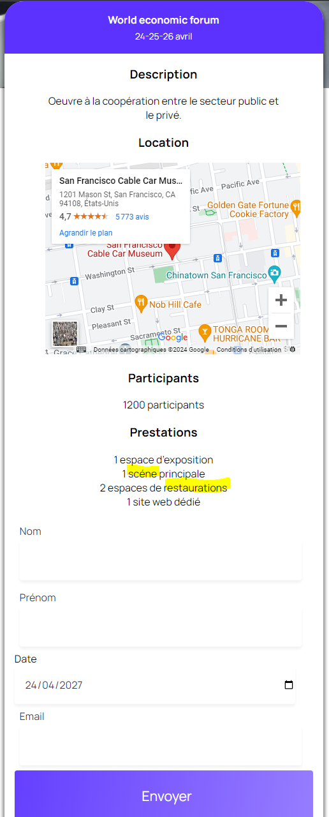

Vignettes "Nos réalisations"

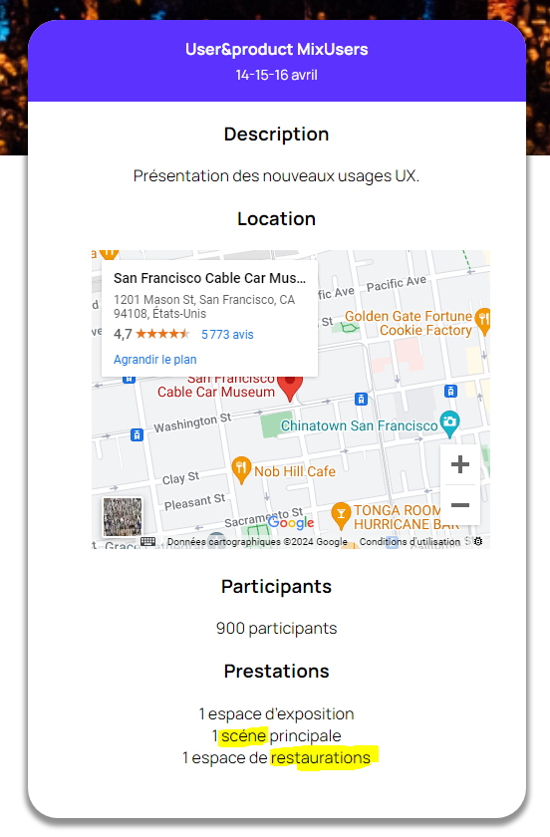
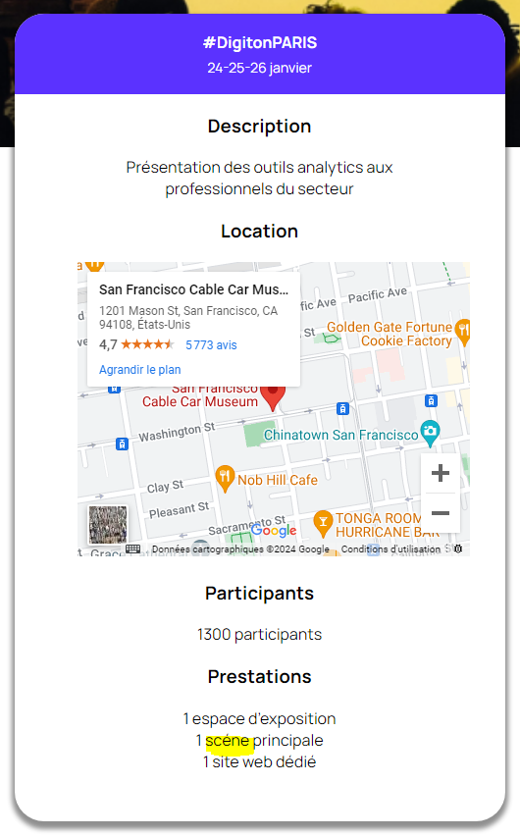
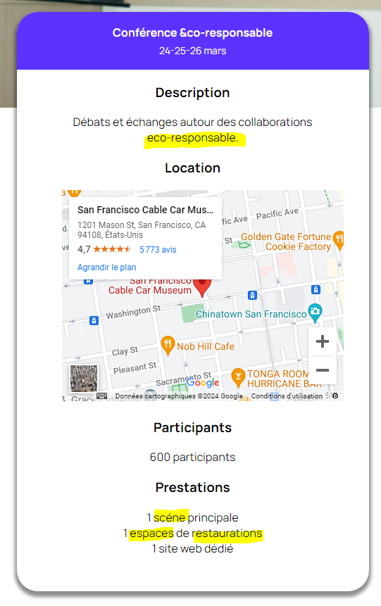
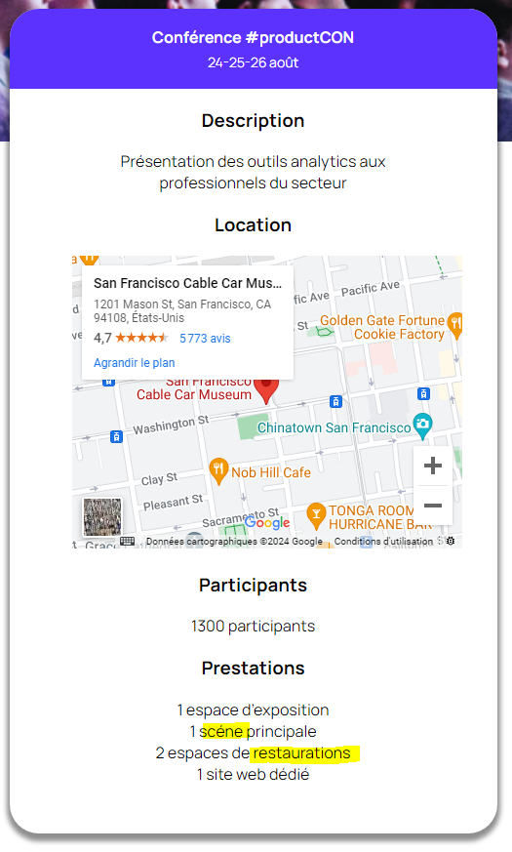

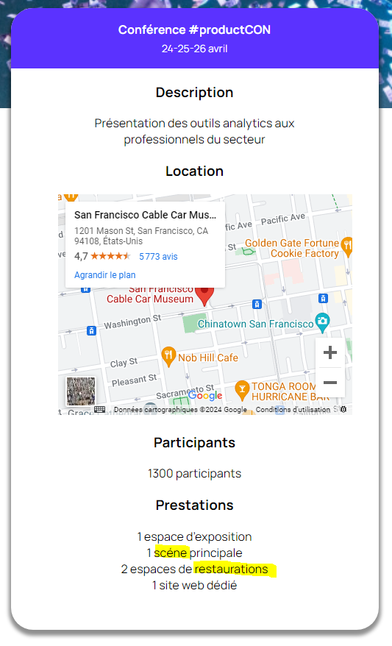
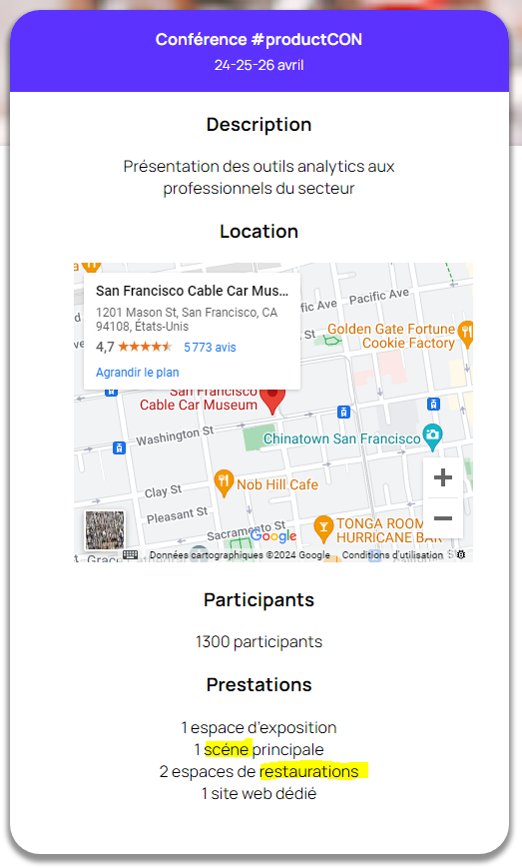
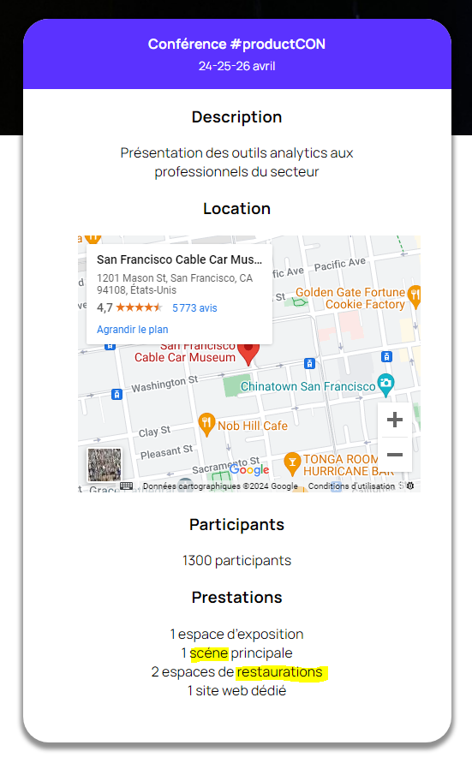
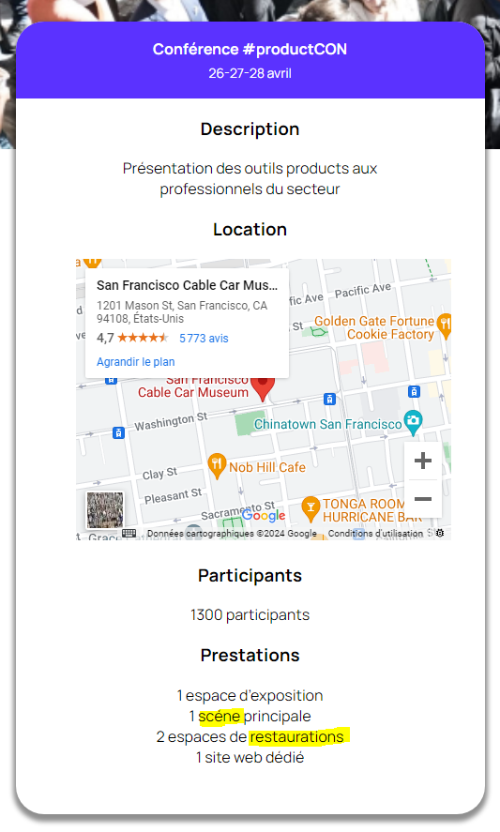

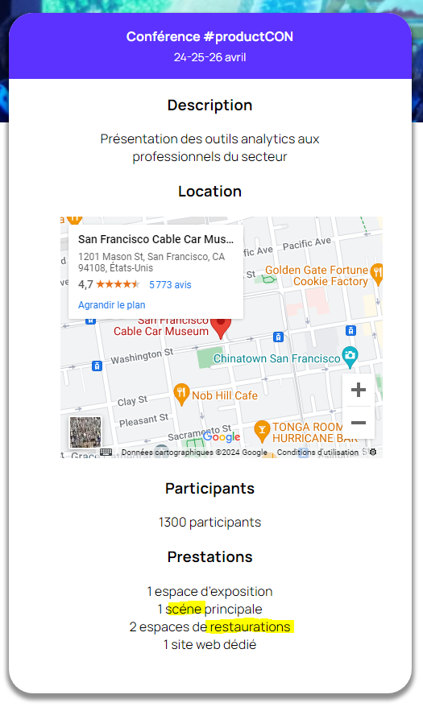
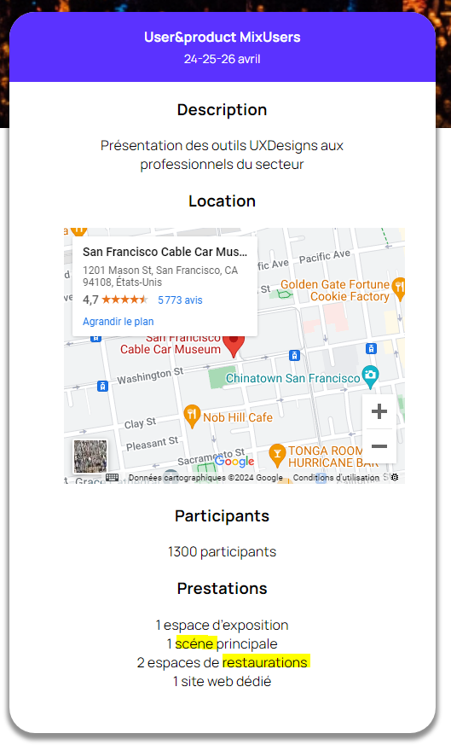
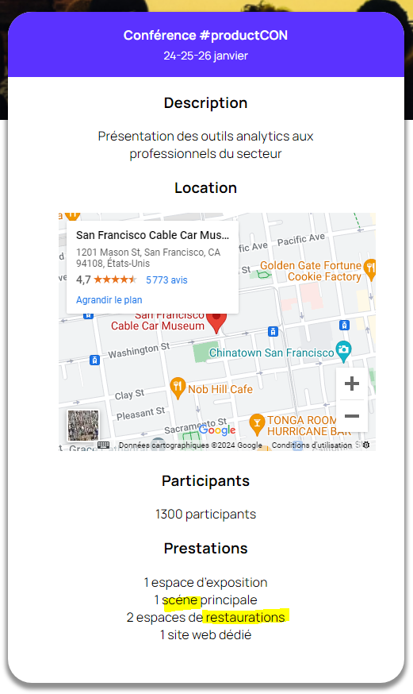
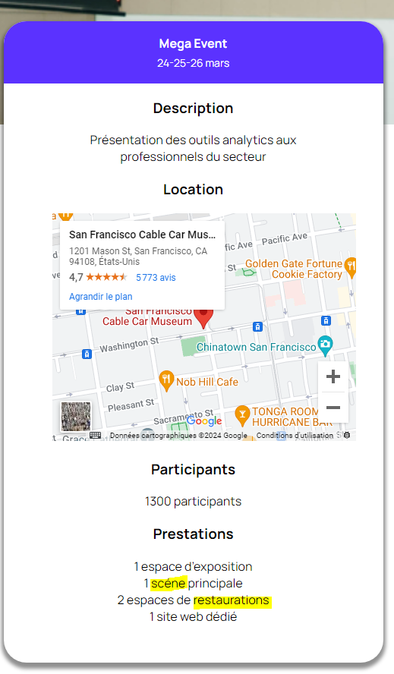

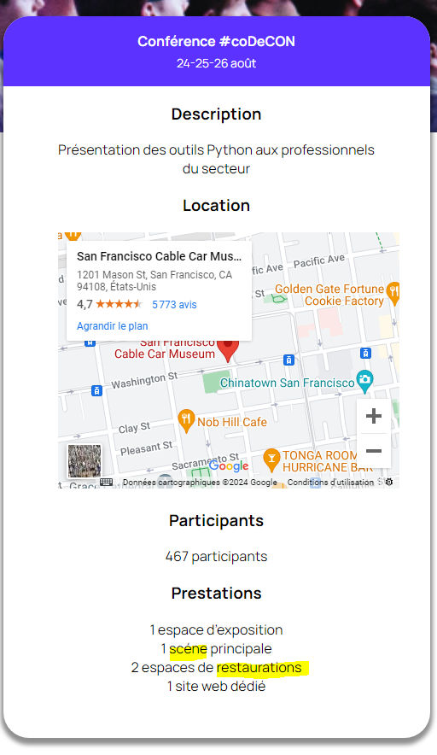
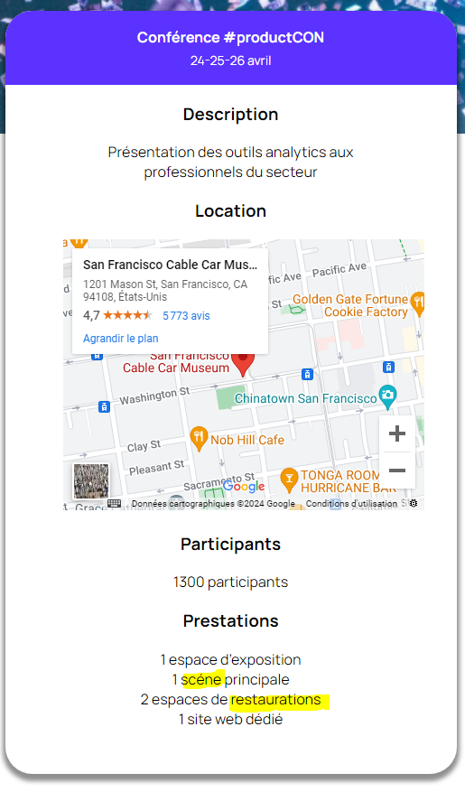
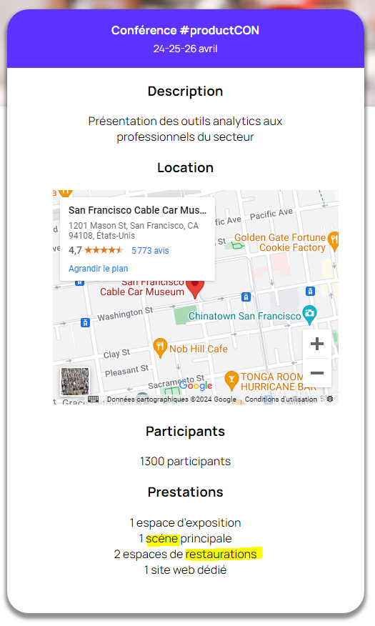
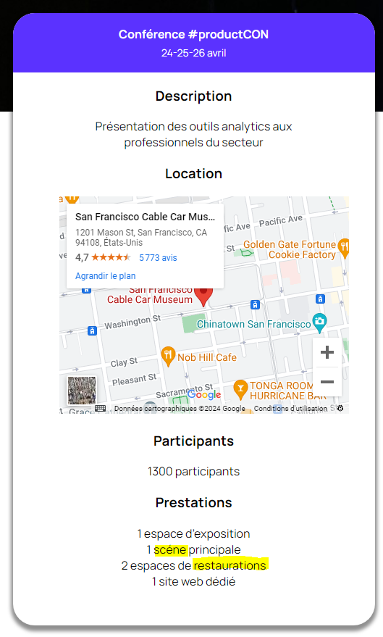


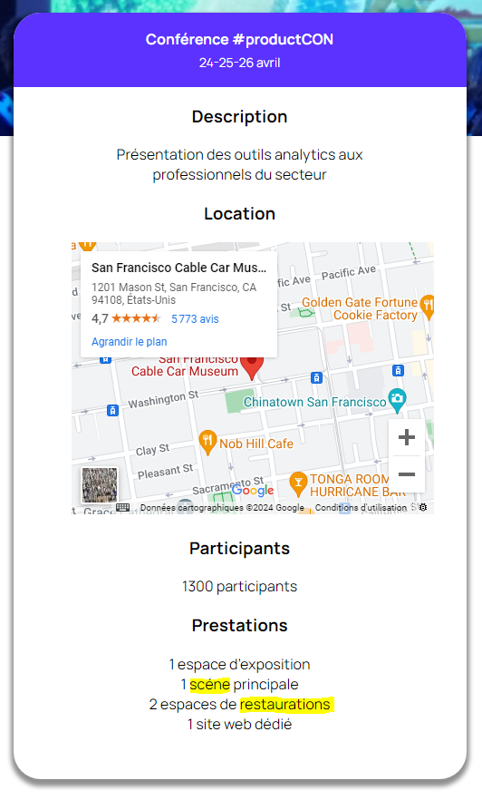

Footer

